Análisis de Riesgos
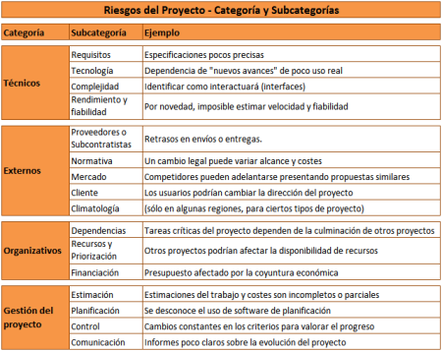
PLANTILLA ANÁLISIS DE RIESGOS

CATEGORIZACIÓN |  |  |  |  | CLASIFICACIÓN |  |  |  |  |  | RESPUESTA
ID | NOMBRE | DESCRIPCION | CATEGORÍA | TIPO | PUNTUACIÓN DE RIESGO | IMPACTO |  | PROBABILIDAD |  | CLASIFICACIÓN | MITIGACIÓN | DISPARADOR | NUEVA CALIFICACIÓN | CLASIFICACION (OPORTUNIDAD O AMENAZA) | TIPO DE ESTRATEGIA | MITIGACION - PLAN DE CONTINGENCIA O ESTRATEGIA DE OPORTUNIDAD | ASIGNADO A (RESPONSABLE)
RI-01 | Desconocimiento de la tecnología base del proyecto | Esto refiere a que el equipo de trabajo podria desconocer ya sea el lenguaje de programacion o software requerido en el desarrollo del proyecto. | TECNICOS | TECNOLOGIA | 12 | ALTO | 4 | MEDIANO | 3 | ALTO | Generar capacitaciones una vez tomado los requerimientos, con el fin de tener los conocimientos necesarios pre fase de desarrollo. | Se estan tardando demasiado las tareas o generando errores constamente, dificultando asi el desarrollo de la plataforma. | MEDIO | AMENAZA | EVITAR | Mitigacion 1: Estudiar tecnologias requeridas en el proyecto. Mitigacion 2: Conseguir curso de capacitacion en las areas que se requiera Evitar: Plan de contingencia: Programar curso de capacitacion en el cronograma. | SCRUM MASTER
RI-02 | Integraciones con sistemas externos desconocidos | Esto quiere decir que el equipo podria tener dificultades producto a la falta de experiencia y desconocimiento en integrar los diversos programas. | TECNICOS | COMPLEJIDAD | 12 | ALTO | 4 | MEDIANO | 3 | ALTO | Generar capacitaciones una vez tomado los requerimientos, con el fin de tener los conocimientos necesarios pre fase de desarrollo. | Se estan tardando demasiado las tareas o generando errores constamente, dificultando asi el desarrollo de la plataforma. | MEDIO | AMENAZA | EVITAR | Mitigacion 1: Estudiar tecnologias requeridas en el proyecto. Mitigacion 2: Ver factibilidad de integracion entre software y hardware a utilizar Evitar: Plan de contingencia: Programar curso de capacitacion en el cronograma, de ser compatibles las herramientas para el desarrollo del software | PROGRAMADOR
RI-03 | Perfiles inadecuados en el equipo | Esto podria ocurrir debido a la falta de experiencia por parte del equipo y desconocimiento de sus capacidades reales. | GESTION | OPERACIONAL | 16 | ALTO | 4 | ALTO | 4 | ALTO | El Scrum master organiza una reunión para conocer el equipo de trabajo y verificar que el perfil sea acorde al rol que se requiere. | El equipo no se siente/o no esta capacitado para desempeñar las tareas que les son asignadas. | BAJO | AMENAZA | EVITAR | Mitigacion 1: : Se entrevista a los miembros de manera personal para corroborar su perfil. Evitar: Plan de contingencia: Programar reunion especfiica para ver que sea correcto el perfil de los miembros de equipo. | SCRUM MASTER
RI-04 | Falta de experiencia del líder de equipo | Esto hace referencia a que al ser recien egresado el lider de equipo, es decir, el scrum master no cuenta con la suficiente experiencia que garantice el buen manejo del equipo. | GESTION | OPERACIONAL | 12 | MEDIANO | 3 | ALTO | 4 | ALTO | Generar una reunion a nivel de empresa que incluya otros jefes de proyecto que puedan orientar al Scrum master que estara a cargo de este proyecto. Ademas, de generar un seguimiento para ver que este desarolle las funciones de manera eficiente. | El lider no lleva un correcto control sobre el equipo y las tareas que estos realizan, generando fallos y retrasos con la programacion de cronograma. | BAJO | AMENAZA | MITIGAR | Mitigacion 1: Asesorar a traves de otros jefes de proyecto al Scrum Master. Mitigacion 2: Realizar seguimieto a las tareas y desempeño del lider de proyecto o Scrum Master. Mitigar: Plan de contingencia: Programar reunion de asesoramiento con el Scrum Master previo al de la fase de desarrollo. | PRODUCT OWNER
RI-05 | Falta de claridad en los roles | Esto podria ocurrir debido a la falta de experiencia por parte del equipo y desconocimiento de todas las funciones que deberia desempeñar un rol especifico. | GESTION | OPERACIONAL | 2 | BAJO | 2 | INSIGNIFICANTE | 1 | BAJO | El Scrum master organiza una reunión para conocer el equipo de trabajo y verificar que el perfil sea acorde al rol que se requiere. | El equipo no se siente capacitado para desempeñar las tareas que les son asignadas. | BAJO | AMENAZA | EVITAR | Mitigacion 1: : Se entrevista a los miembros de manera personal para corroborar su perfil. Evitar: Plan de contingencia: Programar reunion especfiica para ver que sea correcto el perfil de los miembros de equipo. | SCRUM MASTER
RI-06 | Tamaño inadecuado del equipo | Esto podria ocurrir debido a la falta de experiencia del equipo, ya que podrian no dimensionar bien el tamaño de ciertas tareas o precesos. | GESTION | OPERACIONAL | 9 | MEDIANO | 3 | MEDIANO | 3 | MEDIO | El Scrum master debe dar aviso si se llega a necesitar personal extra, ya sea de la propia empresa o de servicios transitorios. | Se producen constantes retrasos en el cronograma. | BAJO | AMENAZA | TRANSFERIR | Mitigacion 1: Controlar que las tareas esten al dia en el cronograma. Mitigacion 2: Disponer de personal extra en caso de ser necesario. Transferir: Plan de contingencia: Contar con fondos de reserva en caso de requerir servicios transitorios en caso de necesitar cumplir con un plazo del cronograma. | SCRUM MASTER
RI-07 | Equipo no se adapta a la forma de trabajo | Este riesgo podria ocurrir debido a la falta de experiencia trabajando en una metodogia especifica (agil) ya que esta requiere personal muy bien capacitado en su respectivo rol. | GESTION | COMUNICACIÓN | 9 | MEDIANO | 3 | MEDIANO | 3 | MEDIO | El Scrum master organiza una reunión para intentar solucionar la problemática que este afectando el rendimiento de el equipo o algun miembro en particular. Posterior realiza seguimiento al caso para ver que se solucione y de lo contrario se solicita cambio de personal. | Se producen constantes retrasos en el cronograma, falllos y conflictos en el equipo. | BAJO | AMENAZA | MITIGAR | Mitigacion 1: El scrum master analiza la problematica del equipo y toma una resolucion. Mitigacion 2: El scrum master cita a los miebros del equipo para tomar medidas que implementara.. Mitigacion 3: El scrum master hace seguimiento y controla la calidad y velocidad del trabajo post cambios realizados. Mitigar: Plan de contingencia: El scurm master llamara a una reunion para analizar la situacion y tomar medidas correctivas.. | SCRUM MASTER
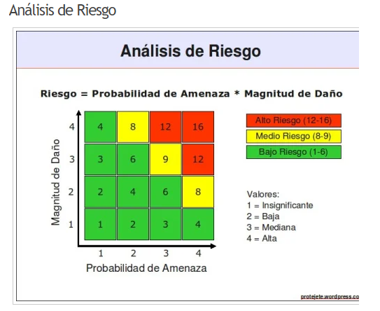
RI-08 | Estimación inadecuada del tiempo de ejecución | Esto podria ocurrir debido a la falta de experiencia del equipo fijando plazos, debido a no dimensionar bien una tarea real. | GESTION | PLAZOS | 16 | ALTO | 4 | ALTO | 4 | ALTO | El Scrum planifica una reunion con el equipo con el fin de estimar de mejor forma el tiempo de desarrollo de la solucion tecnologica. | Se producen constantes retrasos en el cronograma. | MEDIO | AMENAZA | MITIGAR | Mitigacion 1: El scrum master analiza la problematica del equipo y toma una resolucion. Mitigacion 2: El scrum master cita a los miebros del equipo para tomar medidas que implementara.. Mitigacion 3: El scrum master hace seguimiento y controla la calidad y velocidad del trabajo post cambios realizados. Mitigar: Plan de contingencia: El scurm master llamara a una reunion para analizar la situacion y tomar medidas correctivas.. | SCRUM MASTER
RI-09 | Falta de actividades de seguimiento oportunas | Este riesgo podria ocurrir debido a que el equipo podria no hacer un seguimiento de las tareas generando fallos en el desarrollo. | GESTION | CONTROL | 4 | BAJO | 2 | BAJO | 2 | BAJO | Dos veces durante cada sprint se realizara control del programa a traves de un checklist. | Se encuentran multiples errores a lo largo del desarrollo y la integracion de los procesos. | BAJO | AMENAZA | EVITAR | Mitigacion 1: Generar seguimiento oportuno a los paquetes y tareas del product backlog. Evitar: Plan de contingencia: Marcar el checklist a cada parte realizada una vez testeada su buen funcionamiento. | SCRUM MASTER
RI-10 | Falta de claridad por parte del equipo de trabajo sobre las necesidades del cliente | Esto podria ocurrir si el equipo no logra reconocer los procesos del trabajo que realiza la empresa que solicita la renovacion tecnologica. | GESTION | PLAZOS | 9 | MEDIANO | 3 | MEDIANO | 3 | MEDIO | Se solicitara una reunion al finalizar cada sprint donde um representante del cliente se encuentre presente para corroborar que se este cumpliendo con sus necesidades. | El cliente no se encuentra conforme con los avances que son entregados. | BAJO | AMENAZA | MITIGAR | Mitigacion 1: Generar informes mensuales detallando el avance del proyecto. Mitigar: Plan de contingencia: Generar reunion con el cliente para corroborrar que las necesidades y calidad del trabajo que se haya realizado . | SCRUM MASTER
RI-11 | Falta de claridad en los requerimientos | Esto podria ocurrir si el equipo por su falta de experiencia asume funciones que no son necesarias o la falta de funciones para el correcto desarrollo del proyecto. | TECNICOS | REQUISITOS | 9 | MEDIANO | 3 | MEDIANO | 3 | MEDIO | Se solicitara una reunion al finalizar cada sprint donde um representante del cliente se encuentre presente para corroborar que se este cumpliendo con sus necesidades. | El cliente no se encuentra conforme con los avances que son entregados. | BAJO | AMENAZA | MITIGAR | Mitigacion 1: Generar informes mensuales detallando el avance del proyecto. Mitigar: Plan de contingencia: Generar reunion con el cliente para corroborrar que las necesidades y calidad del trabajo que se haya realizado . | SCRUM MASTER
RI-12 | Falta de una adecuada priorización | Debido a la falta de experiencia el equipo podria asumir ciertas tareas en plazos no realistas o planificar mal la ejecucion de estas. | GESTION | OPERACIONAL | 12 | MEDIANO | 3 | ALTO | 4 | ALTO | Se solicita asesoramiento a una junta de expertos para validar que la priorizacion del product backlog sea correcta. | Se producen constantes retrasos en el cronograma y fallos en la programacion. | MEDIO | AMENAZA | EVITAR | Mitigacion 1: Estudiar proyectos anteriores. Mitigacion 2: Buscar asesoramiento dentro de la compañia. Evitar: Plan de contingencia: Solicitar validacion de la planificacion por partes de expertos en la compañia TI. | SCRUM MASTER
RI-13 | Falta de compromiso por parte del cliente con el proyecto | El cliente podria no entregar informacion importante para el proyecto en plazos considerables o mantener una comunicación ineficiente. | EXTERNOS | SOCIAL | 6 | MEDIANO | 3 | BAJO | 2 | BAJO | El Scrum master durante el sprint donde se encuentre presente el representante del cliente tratara el tema con el y de ser necesario se le hara firmar un contrato donde se estipulen las condiciones y requerimientos fijos para la finalizacion del proyecto. | El cliente no responde en un tiempo oportuno las dudas o consultas que se requieren para un correcto desarrollo. | BAJO | AMENAZA | ACEPTAR | Mitigacion 1: Conseguir la informacion necesaria para la finalización del proyecto. Aceptar: Plan de contingencia: Reunion con cliente donde se formalice el futuro del proyecto. . | SCRUM MASTER
RI-14 | Solicitud de cambios continuamente sin evaluar el valor | El cliente podria solicitar cambios en las funciones o caracteristicas del proyecto sin considerar los costos que podrian incrementar el costodel mismo. | TECNICOS | REQUISITOS | 6 | MEDIANO | 3 | BAJO | 2 | BAJO | El Scrum master sera responsable de tratar con el cliente y ver si los cambios que se estan solicitando son viables y que implicaria la implementacion de estos. | El equipo debe cambiar constantemente los requerimientos, estimando el alcance de estos. | BAJO | AMENAZA | MITIGAR | Mitigacion 1: Fijar una fecha maxima para solicitar cambios una vez comenzado el desarrollo del proyecto. Mitigacion 2:: Establecer que la tecnoogia usada en la programacion del software no podra ser cambiada una vez comenzando su desarrollo. Mitigar: Plan de contingencia: Establecer fechas limite junto al cliente en el cronograma general. | SCRUM MASTER
RI-15 | Licencias Prolongadas, fallecimientos | Enfemedad o fallecimiento de un miebro del equipo. | EXTERNOS | LEGAL-NORMATIVO | 6 | MEDIANO | 3 | BAJO | 2 | BAJO | la empresa contara con una alianza con una empresa de servicios transitorios para asi minimizar el tiempo de desarrollo perdido. | Normativa legal. | BAJO | AMENAZA | TRANSFERIR | Mitigacion 1: Se dispone de personal para un rapido reemplazo. Transferir: Plan de contingencia: Se tendra una alianza con una empresa de servicios transitorios, que cuente con profesionales que puedan cubrir la falta de un miembro del equipo el tiempo que sea necesario. | PRODUCT OWNER
RI-16 | Pandemias | Reactivacion de pandemia COVID | EXTERNOS | LEGAL-NORMATIVO | 4 | BAJO | 2 | BAJO | 2 | BAJO | la empresa suministrara herramientas (equipos de trabajo) para que el equipo pueda seguir el desarrollo del proyecto de forma remota el tiempo que sea necesario. | Normativa gubernamental. | BAJO | OPORTUNIDAD | MEJORAR | Mitigacion 1: Se cuenta con equipos para continuar el desarrollo fuera de la oficina. Mitigacion 2:: Se cuenta con canales oficiales de informacion.. Mitigacion 3:: Se cuenta con respaldo en la nube.. Mejorar: Estrategia de oportunidad:: Se tiene programado como trabajar en modalidad remota, para maximizar el tiempo ganado. | PRODUCT OWNER
RI-17 | Problemas ambientales (Terremoto, Inundaciones, etc…) | Problemas ambientales que dificultarian o anularian el acceso a las intalaciones de programacion. | EXTERNOS | AMBIENTAL | 6 | MEDIANO | 3 | BAJO | 2 | BAJO | la empresa suministrara herramientas (equipos de trabajo) para que el equipo pueda seguir el desarrollo del proyecto de forma remota el tiempo que sea necesario. | Normativa gubernamental. | BAJO | OPORTUNIDAD | MEJORAR | Mitigacion 1: Se cuenta con equipos para continuar el desarrollo fuera de la oficina. Mitigacion 2:: Se cuenta con canales oficiales de informacion.. Mitigacion 3:: Se cuenta con respaldo en la nube.. Mejorar: Estrategia de oportunidad:: Se tiene programado como trabajar en modalidad remota, para maximizar el tiempo ganado. | PRODUCT OWNER
RI-18 | Discuciones por diferencia de opiniones | Diferencias entre los integrantes del proyecto con respecto a diferentes opiniones e ideas acerca de este. | GESTIÓN | COMUNICACIÓN | 4 | BAJO | 2 | BAJO | 2 | BAJO | Realizar convivencia entre los interesados, previa toma de decisiones. | Conflictos en el equipo por querer trabajar a su conveniencia. | BAJO | OPORTUNIDAD | ACEPTAR | Mitigacion 1: Formar ideas concretas para trabajar y adquirir mayor conocimiento. Mitigacion 2: Identificar distintas ideas para llevar a cabo de mejor manera el proyecto. Aceptar: Estrategia de oportunidad:: Pequeña reunion para compartir puntos de vista y elegir la mejor forma para trabajar. | SCRUM MASTER
RI-19 | Falta de coordinación en los procesos del proyecto | El equipo de trabajo no se comunica adecuadamente, provocando una deficiencia en los avances de entregables y atrasando el primer sprint. | GESTIÓN | COMUNICACIÓN | 4 | BAJO | 2 | BAJO | 2 | BAJO | Realizar periodicamente charlas a los miembros del proyecto y su avance, para evitar el mismo problema en su segunda fase. | Constantes fallos y retrasos durante el primer sprint. | BAJO | OPORTUNIDAD | MEJORAR | Mitigacion 1: Informacion clara y actualizada entre los miembros del equipo.. Mejorar: Estrategia de oportunidad:: Pequeña reunion para comunicar los avances realizados. | SCRUM MASTER

Matriz estimación
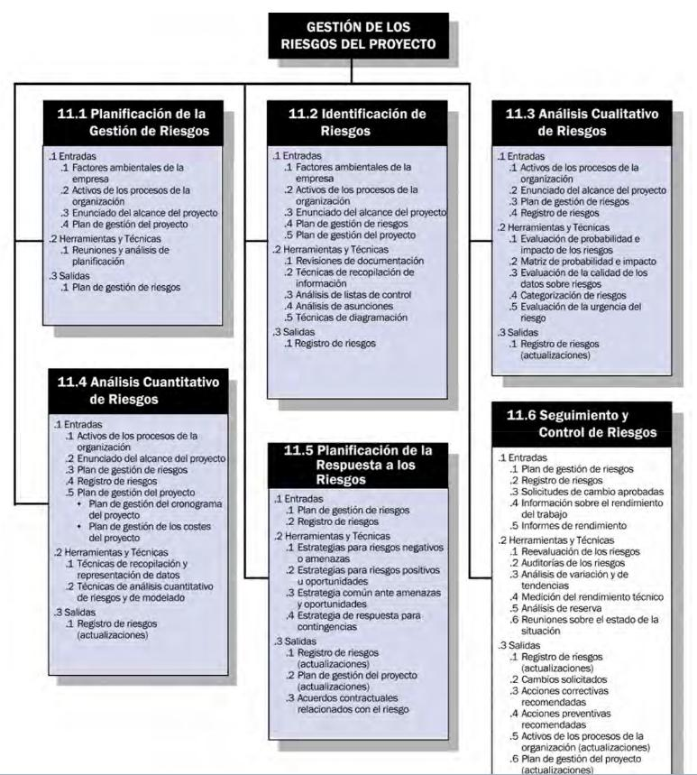
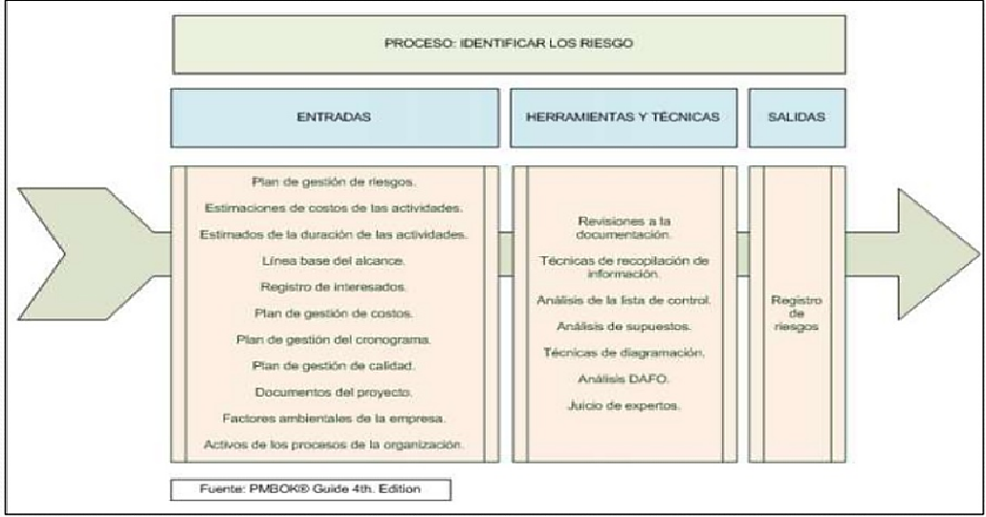
IMPACTO O MAGNITUD DEL DAÑO |  | INSIGNIFICANTE | 1
PROBABILIDAD AMENZA |  | BAJO | 2
 |  | MEDIANO | 3
 |  | ALTO | 4

RESULTADO ANALISIS NIVEL DE RIESGO |  | ALTO RIESGO
 |  | MEDIANO RIESGO
 |  | BAJO RIESGO

TIPOS DE RIESGO |  | COSTO
 |  | PLAZOS
 |  | RESULTADOS
 |  | CONTROL
 | GESTION | COMUNICACIÓN
 | ORGANIZACIÓN | OPERACIONAL
 | TECNICOS | DEPENDENCIAS
 | EXTERNOS | RECURSOS
 |  | FINANCIAMIENTO
 |  | REQUISITOS
 |  | TECNOLOGIA
 |  | COMPLEJIDAD
 |  | RENDIMIENTO
 |  | PROVEEDORES
 |  | AMBIENTAL
 |  | SOCIAL
 |  | LEGAL-NORMATIVO
 |  | MERCADO

CRITERIOS PRO
